Tehnični opisi opreme
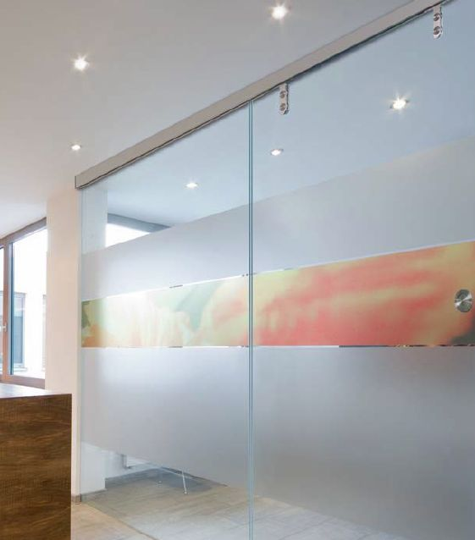
11.1 | Usmerjevalne in označevalne napisne table v skladu s celostno grafično podobo IJS | 1
 | Na vsaki tabli mora biti najmanj enkrat uporabljen logotip IJS.

 | Uporabljeni so standardni elementi za izdelavo napisnih table iz sistema Slatz in sistema Slim Slatz. Elementi so iz aluminijastih lamel, naravno – srebrno – eloksirani.
 | Napisi so izdelani v tehnologiji računalniškega izreza samolepilne folije visoke kvalitete v določenih standardnih barvah ( rdeča Pantone 185 2XU – samolepilna folija Hexis S5186, modra Pantone 2748 – samolepilna folija Hexis S 5NOR B). Table so lepljene na steno ali vrata in obešene na strop ali steno.

 | - 41x napisi za vrata
 | Tablice na vratih so iz sistema Slatz in iz sistema Slim Slatz
 | Tipična sestava Slatz napisnih tablic je iz alu lamel dolžine 220mm, širine 61,5mm, 82mm, z enim ali dvema utoroma za lamele z napisi imen zaposlenih oseb. Plastični zaključki v črni barvi.
 | Slim Slatz sesstava – Piktogram iz treh alu lamel dolžine 120mm, širine 20,80,20mm, četrtkrožni alu zaključki.

 | - 17x napisi za popolnoma steklena vrata
 | Enak izgled in dimenzije kot pri napisih za lesena vrata, printano na prozorno folijo.


 | - 1x vhod v objekt (naziv objekta)
 | Zunanja tabla velikosti 75cm x 150cm, izdelano iz alu lamel, z dvema kovinskima stebroma in temeljem.
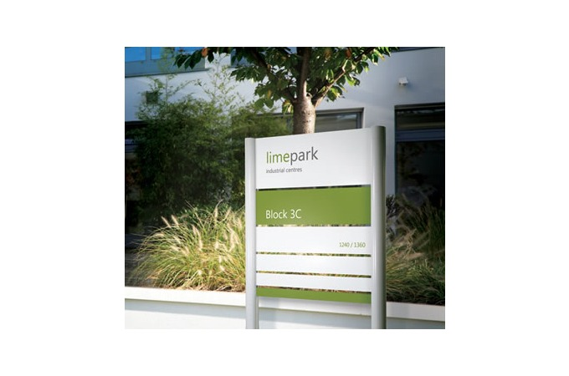

 | - 1x usmerjevalna tabla
 | Etažne usmerjevalne table iz alu lamel sistema Slatz, lamelne dolžine 1200mm, lamelne širine 123mm in 20,5mm, četrtkrožmi alu zaključki.

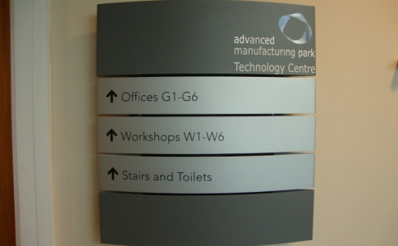

 | - 17x grafična oprema steklenih vrat in fiksne zasteklitve ob vratih (potisk v izbranem vzorcu), dimenzija 2x 120cm x 210cm

